Лист1
Идентификатор дефекта | Краткое описание | Предусловие | Серьезность | Срочность (приоритет) | Шаги к воспроизведению | Фактический результат | Ожидаемый результат | Вложение
1 | При быстром нажатии кнопки "вперед" или "назад", на главной странице, при выборе марки автомобиля, появляется часть картинки в районе кнопки "Continue". | При быстром нажатии кнопки "вперед" или "назад", при выборе марки автомобиля, появляется часть предыдущей картинки в районе кнопки "Продолжить". | Major | Normal | 1. Перейти на сайт https://testdrive.andersenlab.com/ 2. Быстро кликать на кнопки "вперед" или "назад" | Снизу изображения автомобиля появляется половина изображения другого автомобиля | Изображения автомобилей отображаются корректно | 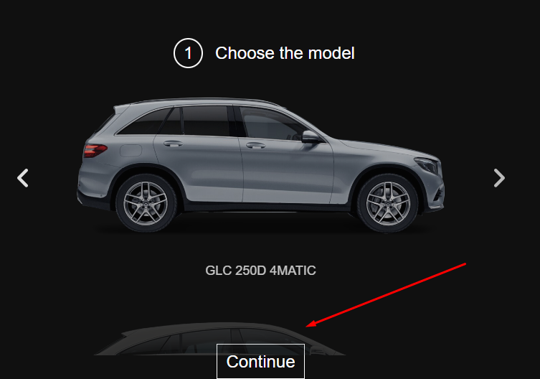
2 | Нарушена нумерация. После шага №2, сразу идет нумерация шаг №4 | После заполнения шага № 2, идет шаг №4 | Major | Normal | 1. Перейти на сайт https://testdrive.andersenlab.com/ 2. Нажать кнопку"Continue" 3. Выбрать параметры выбрать юбые параметры из выпадающих списков 4. Нажать "Continue" | После шага №2, идет шаг №4. | После шага №2, идет шаг №3.
3 | Название автомобиля "Cayenne 400" на главной странице не соответствует картинки | Модель "Cayenne 400" не соответствует отображаемой картинке | Major | Normal | 1. Перейти на сайт https://testdrive.andersenlab.com/ 2. Кликать на кнопку "вперед" или "назад", до появления надписи "Cayenne 400" | Появляется картинка автомобиля "Cayenne 400" и фото другого автомобиля Mercedes | Появляется картинка автомобиля Mercedes и его картинка
4 | Отсутствует favicon сайта на вкладке | Отсутствует favicon на вкладке сайта | Minor | Low | 1. Перейти на сайт https://testdrive.andersenlab.com/ | Отсутствует favicon сайта | favicon присутствует
5 | Некликабельный логотип в левом верхнем углу сайта. Нет возможности вернуться на главную страницу сайта | Некликабельный логотип сайта | Minor | Normal | 1. Перейти на сайт https://testdrive.andersenlab.com/ 2. Кликнуть левой кнопкой мыши по логотип сайта в левом верхнем углу | Логотип не кликабелен | При нажатии на логотип сайта- переходим на главную страницу Home
6 | Нет кнопки и возможности вернуться на предыдущий шаг на всех шагах формы регистрации | В данной форме нельзя вернуться на предыдущую страницу | Critical | High | 1. Перейти на сайт https://testdrive.andersenlab.com/ 2. Перейти на шаг №2 3. Нажать "Назад" в браузере | Стрелочка назад не активна | Кнопка назад активна, сайт возвращается на предыдущий шаг
7 | Разрешен ввод недопустимых символов в полях "Last name", "First name", "Middle name" при их заполнении | На шаге " Fill in your contact information" разрешен ввод недопустимых символов(цифр, знаков) в строках "Last name", "First name", "Middle name" | Critical | High | 1. Перейти на сайт https://testdrive.andersenlab.com/ 2. Дойти до заполнения шага №4 | Не выводится сообщение об ошибке | Сообщение об ошибке при вводе недопустимых символов
8 | Разрешен ввод недопустимых символов в полях "Age", "Phone number", при их заполнении | На шаге " Fill in your contact information" разрешен ввод недопустимых символов (букв, знаков.) в строки "Age", "Phone number" | Critical | High | 1. Перейти на сайт https://testdrive.andersenlab.com/ 2. Дойти до заполнения шага №4 | Не выводится сообщение об ошибке | Сообщение об ошибке при вводе недопустимых символов
9 | Продолжение регистрации с пустыми строками шага Fill in your contact information" | Регистрация продолжается с пустыми строками шага | Critical | High | 1. Перейти на сайт https://testdrive.andersenlab.com/ 2. Дойти до заполнения шага №4 3. Нажать кнопку Continue не заполняя пустые строки | Переход на следующую страницу подтверждения данных. Вместо незаполненных строк - значения {lastName} {firstName} {middleName} {age} {phone} . | сообщение об ошибке и об необходимости заполнить пустые строки
10 | Ошибка в названии двигателя / в выпадающем меню шага №2 "Engine" | Название двигателя "OutOfMemoryError" | Major | Normal | 1. Перейти на сайт https://testdrive.andersenlab.com/ 2. Нажать на кнопку "вперед" или "назад", до появления надписи "GLC 250D 4MATIC" 3. Нажать "Continue". 4. Нажать на выпадающий список "Engine". | Название двигателя "OutOfMemoryError" | Верное название двигателя
11 | Логотип с черным фоном | Логотип на всех страницах отображается на черном фоне | Trivial | Low | 1. Перейти на сайт https://testdrive.andersenlab.com/ | Логотип на черном фоне | Фон логотипа совпадает с фоном сайта или прозрачный
12 | Текст под логотипом сделан картинкой | Текст под логотипом-картинка | Trivial | Low | 1.Перейти на сайт https://testdrive.andersenlab.com/ | Текст под логотипом- картинка | Под логотипом - текст
13 | Отсутствует Title | На сайте отсутствует Title | Minor | Normal | 1.Перейти на сайт https://testdrive.andersenlab.com/ 2. Нажать F12 3. Посмотреть код сайта | Отсутствует Title | Присутствует Title
14 | Отсутствует Footer | На сайте нет Footer (подвала) | Minor | Normal | 1.Перейти на сайт https://testdrive.andersenlab.com/ 2. Нажать F12 3. Посмотреть код сайта | Отсутствует Footer | Присутствует Footer
 |  |  |  |  | 1. 2. 3.
 |  |  |  |  | 1. 2. 3.
 |  |  |  |  | 1. 2. 3.
 |  |  |  |  | 1. 2. 3.
 |  |  |  |  | 1. 2. 3.
 |  |  |  |  | 1. 2. 3.
 |  |  |  |  | 1. 2. 3.
 |  |  |  |  | 1. 2. 3.
 |  |  |  |  | 1. 2. 3.
 |  |  |  |  | 1. 2. 3.
 |  |  |  |  | 1. 2. 3.
 |  |  |  |  | 1. 2. 3.
 |  |  |  |  | 1. 2. 3.
 |  |  |  |  | 1. 2. 3.
 |  |  |  |  | 1. 2. 3.
 |  |  |  |  | 1. 2. 3.
 |  |  |  |  | 1. 2. 3.
 |  |  |  |  | 1. 2. 3.
 |  |  |  |  | 1. 2. 3.
 |  |  |  |  | 1. 2. 3.
 |  |  |  |  | 1. 2. 3.
 |  |  |  |  | 1. 2. 3.
 |  |  |  |  | 1. 2. 3.
 |  |  |  |  | 1. 2. 3.
 |  |  |  |  | 1. 2. 3.
 |  |  |  |  | 1. 2. 3.
 |  |  |  |  | 1. 2. 3.
 |  |  |  |  | 1. 2. 3.
 |  |  |  |  | 1. 2. 3.
 |  |  |  |  | 1. 2. 3.
 |  |  |  |  | 1. 2. 3.
 |  |  |  |  | 1. 2. 3.
 |  |  |  |  | 1. 2. 3.
 |  |  |  |  | 1. 2. 3.
 |  |  |  |  | 1. 2. 3.
 |  |  |  |  | 1. 2. 3.
 |  |  |  |  | 1. 2. 3.
 |  |  |  |  | 1. 2. 3.
 |  |  |  |  | 1. 2. 3.
 |  |  |  |  | 1. 2. 3.
 |  |  |  |  | 1. 2. 3.
 |  |  |  |  | 1. 2. 3.
 |  |  |  |  | 1. 2. 3.
 |  |  |  |  | 1. 2. 3.
 |  |  |  |  | 1. 2. 3.
 |  |  |  |  | 1. 2. 3.
 |  |  |  |  | 1. 2. 3.
 |  |  |  |  | 1. 2. 3.
 |  |  |  |  | 1. 2. 3.
 |  |  |  |  | 1. 2. 3.
 |  |  |  |  | 1. 2. 3.

